INICIO
 | Unidad de Seguridad TIC
 | Dirección General de Tecnologías de la Información y Comunicaciones | TLP:AMBER
INFORMACION DEL PROYECTO PARA LA EVALUACIÓN DE SEGURIDAD

1. Memoria
 | IdTareaSeguridad-aaaammdd-NOMBRESISTEMA

2. Tratamiento Datos Personales

 | ENS Categoría del sistema propuesta
3. Ciclo de vida de los datos
4. Datos Tratados
5. Categorización y DdA preliminar
6. Esquema físico y lógico del sistema

Cumplimente los apartados requeridos siguiendo la ayuda incluida en las celdas y adjunte la documentación que considere necesaria para la evaluación de seguridad del proyecto.
 | Requiere registro
 | No requiere registro (según contexto)
 | Registro completado | v05.12

CicloVida
3 Ciclo de vida de los datos
La descripción del ciclo de vida de los datos es un análisis complementario al análisis estructurado del tratamiento, que hace referencia, para un conjunto o categoría de datos, a las distintas etapas de su vida, desde su recogida o generación hasta su destrucción.
Adjuntar diagramas a alto nivel del tratamiento para documentar el ciclo de vida de una categoría de datos (ver ejemplo).

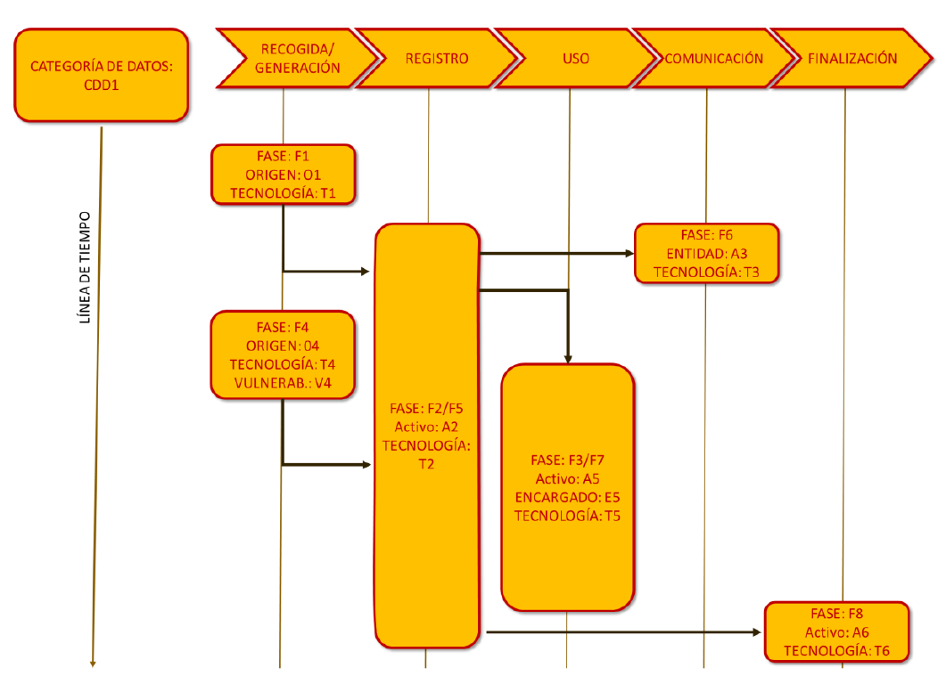

3.1 Descripción
Adjuntar información adicional como referencia a la fase que interviene, desde su recogida o generación hasta su destrucción/borrado, encargados, terceros, tecnologías o cualquier otra que pudiera ser relevante para la descripción y gestión del riesgo (opcional).

ELEMENTOS \ ETAPAS | Recogida/Captura de datos | Almacenamiento / Clasificación | Uso / Explotación | Comunicación/cesión/transferencia a un tercero | Bloqueo y/o supresión
Actividades del proceso
Datos tratados
Intervinientes
Tecnologías intervinientes en el tratamiento

• Recogida/Generación: Proceso de obtención de datos para su tratamiento. La obtención de datos se puede realizar mediante diversas técnicas: formularios web o en papel, la toma de muestras y realización de encuestas, grabaciones de audio y video, información recogida por sensores, etc. También se pueden generar nuevos datos en el tratamiento como en la elaboración de perfiles, la inferencia de nueva información personal o la toma de decisiones automatizadas.
• Registro: Consiste en establecer categorías y asignarlas a los datos para su almacenamiento, organización, estructuración, conservación o adaptación en los sistemas o archivos y bases de datos.
• Uso: Engloba la operación o conjunto de operaciones realizadas sobre datos personales o conjuntos de datos personales, ya sea mediante procedimientos manuales o automatizados, con relación a su modificación, extracción, consulta o utilización.
• Comunicación a un tercero: Comprende el traspaso o comunicación de datos a un tercero (distinto del interesado, responsable o encargado del tratamiento) por transmisión, difusión o cualquier otra forma de habilitación de acceso, cotejo o interconexión. La comunicación puede implicar a su vez una transferencia internacional de datos.
• Finalización: Procesos de limitación (incluyendo el bloqueo de datos), supresión o destrucción de datos.

3.2 Contexto externo
Contexto externo

DdA preliminar
DECLARACIÓN DE APLICABILIDAD PRELIMINAR |  |  |  | NIVEL POR DIMENSIÓN
 |  |  | Cat. Sistema | D | I | C | A | T


 |  |  |  |  |  | Nº medidas |  | 44

Código | Descripción | Dimensiones | Cat. Sistema | Valores ajustados |  |  |  |  | Cómo aplica, o por qué no aplica
org | Marco organizativo
org.1 | Política de seguridad | D I C A T |  | aplica
org.2 | Normativa de seguridad | D I C A T |  | aplica
org.3 | Procedimientos de seguridad | D I C A T |  | aplica
org.4 | Proceso de autorización | D I C A T |  | aplica
op | Marco operacional
op.pl | Planificación
op.pl.1 | Análisis de riesgos | D I C A T |  | +R2
op.pl.2 | Arquitectura de Seguridad | D I C A T |  | +R1 +R2 +R3
op.pl.3 | Adquisición de nuevos componentes | D I C A T |  | aplica
op.pl.4 | Dimensionamiento/gestión de la capacidad | D _ _ _ _ | n.a. | n.a.
op.pl.5 | Componentes certificados | D I C A T |  | aplica
op.acc | Control de acceso
op.acc.1 | Identificación | _ _ _ A T | n.a. | n.a.
op.acc.2 | Requisitos de acceso | _ I C A T | n.a. | n.a.
op.acc.3 | Segregación de funciones y tareas | _ I C A T | n.a. | n.a.
op.acc.4 | Proceso de gestión de derechos de acceso | _ I C A T | n.a. | n.a.
op.acc.5 | Mecanismo de autenticación (usuarios externos) | _ I C A T | n.a. | n.a.
op.acc.6 | Mecanismo de autenticación (usuarios de la organización) | _ I C A T | n.a. | n.a.
op.exp | Explotación
op.exp.1 | Inventario de activos | D I C A T |  | aplica
op.exp.2 | Configuración de seguridad | D I C A T |  | aplica
op.exp.3 | Gestión de la configuración de seguridad | D I C A T |  | +R1 +R2 +R3
op.exp.4 | Mantenimiento y actualizaciones de seguridad | D I C A T |  | +R1 +R2
op.exp.5 | Gestión de cambios | D I C A T |  | +R1
op.exp.6 | Protección frente a código dañino | D I C A T |  | +R1 +R2 +R3 +R4
op.exp.7 | Gestión de incidentes | D I C A T |  | +R1 +R2 +R3
op.exp.8 | Registro de la actividad | _ _ _ _ T | n.a. | n.a.
op.exp.9 | Registro de la gestión de incidentes | D I C A T |  | aplica
op.exp.10 | Protección de claves criptográficas | D I C A T |  | +R1
op.ext | Recursos externos
op.ext.1 | Contratación y acuerdos de nivel de servicio | D I C A T |  | aplica
op.ext.2 | Gestión diaria | D I C A T |  | aplica
op.ext.3 | Protección de la cadena de suministro | D I C A T |  | aplica
op.ext.4 | Interconexión de sistemas | D I C A T |  | +R1
op.nub | Servicios en la nube
op.nub.1 | Protección de servicios en la nube | D I C A T |  | +R1 +R2
op.cont | Continuidad del servicio
op.cont.1 | Análisis de impacto | D _ _ _ _ | n.a. | n.a.
op.cont.2 | Plan de continuidad | D _ _ _ _ | n.a. | n.a.
op.cont.3 | Pruebas periódicas | D _ _ _ _ | n.a. | n.a.
op.cont.4 | Medios alternativos | D _ _ _ _ | n.a. | n.a.
op.mon | Monitorización del sistema
op.mon.1 | Detección de intrusión | D I C A T |  | +R1 +R2
op.mon.2 | Sistema de métricas | D I C A T |  | +R1 +R2
op.mon.3 | Vigilancia | D I C A T |  | +R1 +R2 +R3 +R4 +R5 +R6
mp | Medidas de protección
mp.if | Protección de las instalaciones e infraestructuras
mp.if.1 | Áreas separadas y con control de acceso | D I C A T |  | aplica
mp.if.2 | Identificación de las personas | D I C A T |  | aplica
mp.if.3 | Acondicionamiento de los locales | D I C A T |  | aplica
mp.if.4 | Energía eléctrica | D _ _ _ _ | n.a. | n.a.
mp.if.5 | Protección frente a incendios | D _ _ _ _ | n.a. | n.a.
mp.if.6 | Protección frente a inundaciones | D _ _ _ _ | n.a. | n.a.
mp.if.7 | Registro de entrada y salida de equipamiento | D I C A T |  | aplica
mp.per | Gestión del personal
mp.per.1 | Caracterización del puesto de trabajo | D I C A T | n.a. | n.a.
mp.per.2 | Deberes y obligaciones | D I C A T |  | +R1
mp.per.3 | Concienciación | D I C A T |  | aplica
mp.per.4 | Formación | D I C A T |  | aplica
mp.eq | Protección de los equipos
mp.eq.1 | Puesto de trabajo despejado | D I C A T |  | +R1
mp.eq.2 | Bloqueo de puesto de trabajo | _ _ _ A _ | n.a. | n.a.
mp.eq.3 | Protección de dispositivos portátiles | D I C A T |  | +R1 +R2
mp.eq.4 | Otros dispositivos conectados a la red | _ _ C _ _ | n.a. | n.a.
mp.com | Protección de las comunicaciones
mp.com.1 | Perímetro seguro | D I C A T |  | aplica
mp.com.2 | Protección de la confidencialidad | _ _ C _ _ | n.a. | n.a.
mp.com.3 | Protección de la integridad y de la autenticidad | _ I _ A _ | n.a. | n.a.
mp.com.4 | Separación de flujos de información en la red | D I C A T |  | +[R2 o R3] +R4
mp.si | Protección de los soportes de información
mp.si.1 | Marcado de soportes | _ _ C _ _ | n.a. | n.a.
mp.si.2 | Criptografía | _ I C _ _ | n.a. | n.a.
mp.si.3 | Custodia | D I C A T |  | aplica
mp.si.4 | Transporte | D I C A T |  | aplica
mp.si.5 | Borrado y destrucción | _ _ C _ _ | n.a. | n.a.
mp.sw | Protección de las aplicaciones informáticas
mp.sw.1 | Desarrollo de aplicaciones | D I C A T |  | +R1 +R2 +R3 +R4
mp.sw.2 | Aceptación y puesta en servicio | D I C A T |  | +R1
mp.info | Protección de la información
mp.info.1 | Datos personales | D I C A T |  | aplica
mp.info.2 | Calificación de la información | _ _ C _ _ | n.a. | n.a.
mp.info.3 | Firma electrónica | _ I _ A _ | n.a. | n.a.
mp.info.4 | Sellos de tiempo | _ _ _ _ T | n.a. | n.a.
mp.info.5 | Limpieza de documentos | _ _ C _ _ | n.a. | n.a.
mp.info.6 | Copias de seguridad | D _ _ _ _ | n.a. | n.a.
mp.s | Protección de los servicios
mp.s.1 | Protección del correo electrónico | D I C A T |  | aplica
mp.s.2 | Protección de servicios y aplicaciones web | D I C A T |  | +R2 +R3
mp.s.3 | Protección de la navegación web | D I C A T |  | +R1
mp.s.4 | Protección frente a denegación de servicio | D _ _ _ _ | n.a. | n.a.

Sistema
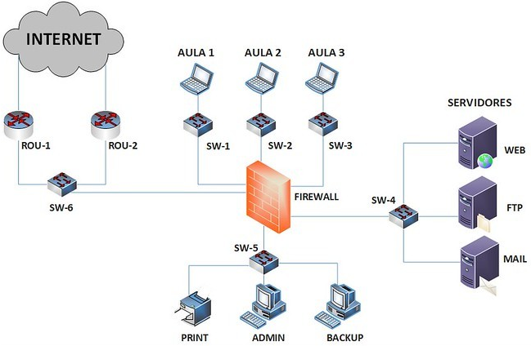
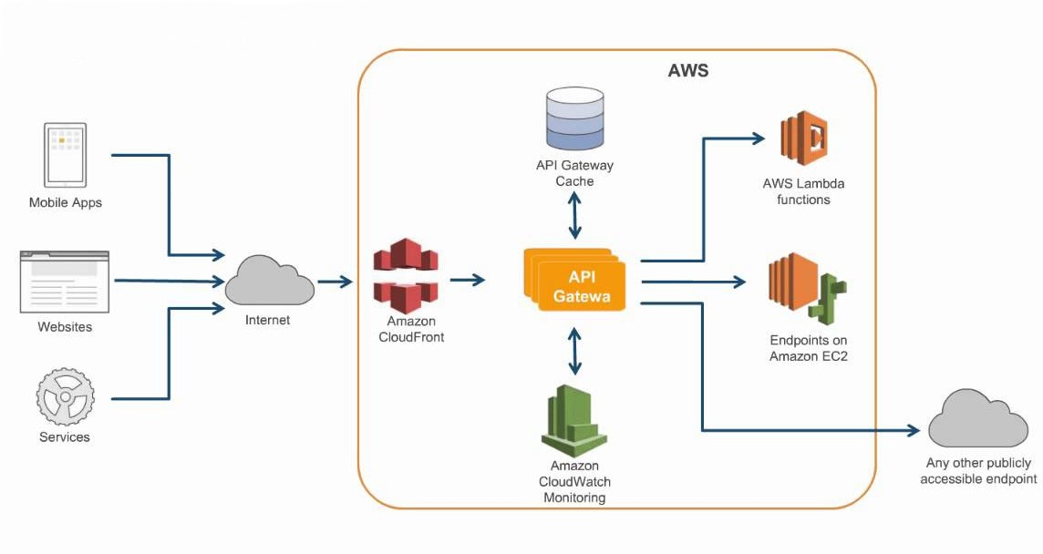
6 Esquema físico y lógico del sistema
Incorporar requisitos de seguridad y funcionamiento del sistema. En el caso de producto sanitario (medical device) presentar declaración MDS2 o similar. Adjuntar diagramas a alto nivel de la arquitectura lógica y física/virtual del sistema, de sus componentes principales y de las relaciones entre las distintas capas (web, aplicación, base de datos), interoperabilidad y relaciones con otras aplicaciones. Indicar información entre otros relativa a:
• Control de acceso del profesional / usuario al sistema (corporativo DMSAS). • Registro de auditoria (logs) relacionado con el tratamiento de los datos. • Conexión a la red, comunicaciones y puertos utilizados. • Securización de las instalaciones donde se llevará a cabo el tratamiento de los datos (local, nube). • Integración del sistema de gestión de incidentes del proveedor con el corporativo. • Mantenimiento del sistema. Soporte remoto (VPN corporativa). • Otras especificaciones del sistema.

